簡易様式
＜注意事項＞
※必ず事業所が作成してください（保護者・役場記入欄を除く）。
※押印は省略可能ですが、提出後、事実確認のため事業所に御連
絡をさせていただく場合があります。
※□のある欄は、該当項目にチェック☑してください。
※その他、事業所に内容を確認させていただくことがあります。
就労証明書
松前町長 田中 浩介 |  |  | 宛
 |  |  |  |  |  |  |  |  |  |  |  |  |  |  | 証明日 |  |  | 西暦 |  |  |  | 年 |  |  | 月 |  |  | 日
 |  |  |  |  |  |  |  |  |  |  |  |  |  |  | 事業所名
 |  |  |  |  |  |  |  |  |  |  |  |  |  |  | 代表者名
 |  |  |  |  |  |  |  |  |  |  |  |  |  |  | 所在地
 |  |  |  |  |  |  |  |  |  |  |  |  |  |  | 電話番号 |  |  |  |  |  | ― |  |  |  | ―
 |  |  |  |  |  |  |  |  |  |  |  |  |  |  | 担当者名
 |  |  |  |  |  |  |  |  |  |  |  |  |  |  | 記載者連絡先 |  |  |  |  |  | ― |  |  |  | ―
下記の内容について、事実であることを証明いたします。
※本証明書の内容について、就労先事業者等に無断で作成し又は改変を行ったときには、刑法上の罪に問われる場合があります。

No. | 項目 | 記載欄
1 | 業種 | □ | 農業・林業 |  |  | □ | 漁業 |  |  | □ | 鉱業・採石業・砂利採取業 |  |  |  |  | □ | 建設業 |  | □ | 製造業 |  | □ | 電気・ガス・熱供給・水道業
 |  | □ | 情報通信業 |  |  | □ | 運輸業・郵便業 |  |  | □ | 卸売業・小売業 |  |  |  |  | □ | 金融業・保険業 |  |  |  |  | □ | 不動産業・物品賃貸業
 |  | □ | 学術研究・専門・技術サービス |  |  |  |  |  |  | □ | 宿泊業・飲食サービス業 |  |  |  |  | □ | 生活関連サービス業・娯楽業 |  |  |  |  |  | □ | 医療・福祉
 |  | □ | 教育・学習支援業 |  |  |  | □ | 複合サービス事業 |  |  |  | □ | 公務 |  |  | □ | その他（ |  |  |  |  |  |  |  |  | ）
2 | フリガナ
 | 本人氏名 |  |  |  |  |  |  |  |  |  |  |  |  |  |  |  |  |  |  | 生年 月日 |  |  |  | 年 |  | 月 |  | 日
3 | 雇用(予定)期間等 | □ | 無期 | □ | 有期 | 期間 （無期の場合は雇用開始日のみ） |  |  |  |  |  |  |  |  | 年 |  | 月 |  | 日 | ～ |  |  | 年 |  | 月 |  | 日
4 | 本人就労先事業所 | 名称
 |  | 住所
5 | 雇用の形態 | □ | 正社員 |  | □ | パート・アルバイト |  |  |  | □ | 派遣社員 |  | □ | 契約社員 |  | □ | 会計年度任用職員 |  |  |  | □ | 非常勤・臨時職員 |  |  |  | □ | 役員
 |  | □ | 自営業主 |  | □ | 自営業専従者 |  |  |  | □ | 家族従業者 |  |  | □ | 内職 | □ | 業務委託 |  |  | □ | その他( |  |  |  |  |  |  | )
6 | 就労時間 (固定就労の場合) | 月 | 火 | 水 | 木 | 金 | 土 | 日 | 祝日 |  |  | 合計 時間 |  | 月間 |  |  |  | 時間 |  |  |  | 分 | （うち休憩時間 |  |  |  |  | 分）
 |  | □ | □ | □ | □ | □ | □ | □ | □
 |  | 一月当たりの就労日数 |  |  |  |  |  | 月間 |  |  |  |  | 日 | 一週当たりの就労日数 |  |  |  |  |  | 週間 |  |  |  |  | 日
 |  | 平日 |  |  |  | 時 |  |  | 分 |  |  | ～ |  |  | 時 |  |  | 分 | （うち休憩時間 |  |  |  |  | 分）
 |  | 土曜 |  |  |  | 時 |  |  | 分 |  |  | ～ |  |  | 時 |  |  | 分 | （うち休憩時間 |  |  |  |  | 分）
 |  | 日祝 |  |  |  | 時 |  |  | 分 |  |  | ～ |  |  | 時 |  |  | 分 | （うち休憩時間 |  |  |  |  | 分）
 | 就労時間 (変則就労の場合) | 合計時間 |  |  |  | □ | 月間 |  | □ | 週間 |  |  |  | 時間 |  |  |  | 分 | （うち休憩時間 |  |  |  |  | 分）
 |  | 就労日数 |  |  |  | □ | 月間 |  | □ | 週間 |  |  |  | 日
 |  | 主な就労時間帯 ・シフト時間帯 |  |  |  |  |  | 時 |  |  | 分 | ～ |  |  | 時 |  |  | 分 | （うち休憩時間 |  |  |  |  | 分）
7 | 就労実績 ※日数に有給休暇を含み、 時間数に休憩・残業時間を含む | 年月 |  |  |  | 年 |  |  | 月 |  | 年月 |  |  |  | 年 |  |  | 月 |  | 年月 |  |  |  | 年 |  |  | 月
 |  |  |  | 日／月 |  |  |  | 時間／月 |  |  |  |  | 日／月 |  |  |  | 時間／月 |  |  |  |  | 日／月 |  |  |  | 時間／月
8 | 産前･産後休業の取得 ※取得予定を含む | □ | 取得予定 |  | □ | 取得中
 |  | 期間 |  |  |  | 年 |  |  | 月 |  |  | 日 |  | ～ |  |  |  |  | 年 |  |  | 月 |  |  | 日
9 | 育児休業の取得 ※取得予定を含む | □ | 取得予定 |  | □ | 取得中 |  | □ | 取得済み
 |  | 期間 |  |  |  | 年 |  | 月 |  | 日 | ～ |  |  | 年 |  | 月 |  | 日
10 | 産休・育休以外の休業の 取得 | □ | 取得予定 |  | □ | 取得中 |  | □ | 取得済み |  | 理由
 |  | 期間 |  |  |  | 年 |  | 月 |  | 日 | ～ |  |  | 年 |  | 月 |  | 日
11 | 復職（予定）年月日 | □ | 復職予定 |  | □ | 復職済み |  |  |  |  | 年 |  |  | 月 |  |  | 日
12 | 育児のための短時間 勤務制度利用有無 ※取得予定を含む | □ | 取得予定 |  | □ | 取得中 |  |  |  |  | 期間 |  |  |  | 年 |  | 月 |  | 日 | ～ |  |  | 年 |  | 月 |  | 日
 |  | 主な就労時間帯 ・シフト時間帯 |  |  |  |  |  | 時 |  |  | 分 | ～ |  |  | 時 |  |  | 分 | （うち休憩時間 |  |  |  |  | 分）
13 | 保育士等としての勤務実態の有無 | □ | 有 | □ | 有（予定） |  | □ | 無
14 | 備考欄

追加的記載項目欄

＜記載例＞
＜お問合せ先＞ 松前町 子育て支援課
TEL 089-985-4114

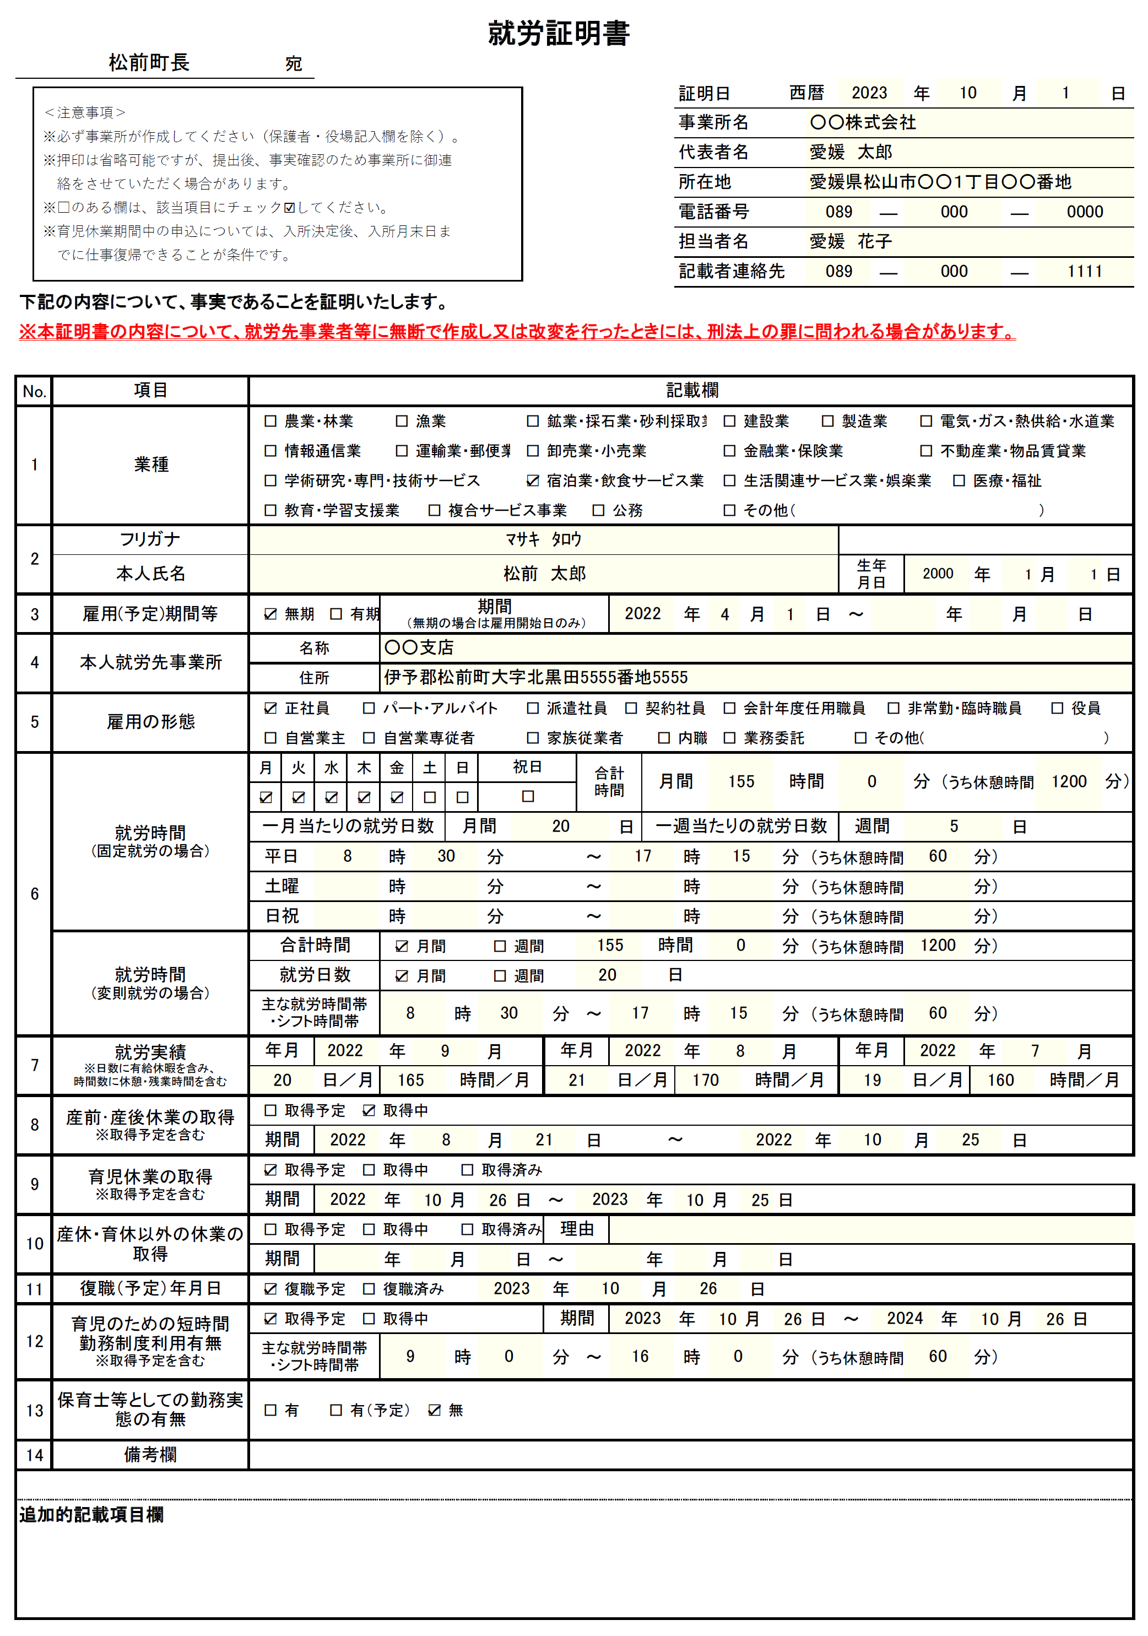

記載日は必ず記載してください。
支店や営業所などの店舗の事業所名、代表者名でもかまいません。

右上欄に記載の事業所名・所在地と同じ場合は「上記に同じ」でかまいません。

固定就労と変則就労のどちらか一方のみ記載してください。
合計時間は必ず記載してください。（休憩時間を含む。残業時間を除く。）
※育児短時間勤務の場合でも、雇用契約上の就労時間を記載
※就労実績欄は、育児休業等により直近３か月の実績がない場合は空欄

取得中、取得予定の場合は必ず御記入願います。

保育士、幼稚園教諭、保育教諭の資格を有して勤務している方が対象です。

その他、特記事項がある場合はこの欄に記載してください。

◎自営業主・自営業従事者・家族従業者の方へ ※法人化している方を除く
自営業を行っていることが分かる書類が必要です。
下記書類のコピーを添付してください。
（家族従事者で確定申告を行っていない・最近就労を開始したため証明書類がない方は自営業主のものを添付してください。）
□確定申告書 □個人事業の開業届出書 □営業許可書 □登記事項証明書
□耕作証明書 □出荷伝票 □売上伝票 □売買契約書 □会社のパンフレット
□領収書（内容により証明書類と認められない場合があります。）
□その他（ ）

